Sheet1
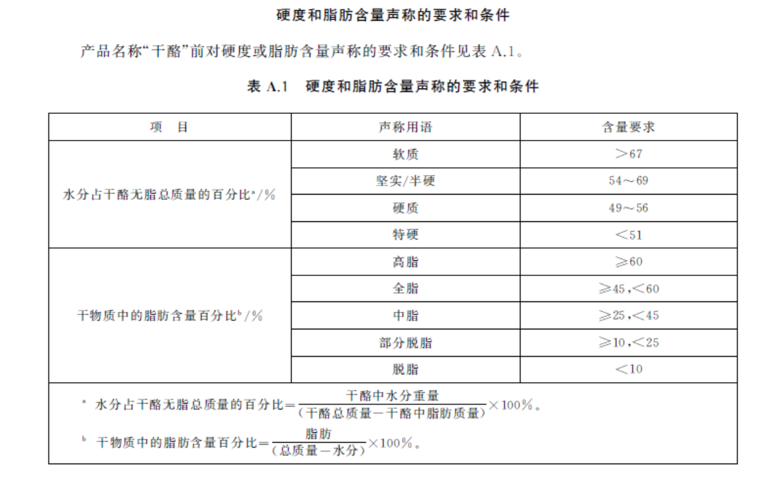
 |  |  | 是否有标签要求 | 复制标签要求文本 | 标签文本解读
1、 | GB 5420-2021 | 干酪 | 有 | 4.1 干酪也可称为“奶酪” | 对应GB5420标准号时，产品名称为”干酪“或”奶酪“都可以。
 |  |  |  | 4.2 产品标签应明确标示运输和贮存温度 | 应有“运输和贮存温度” 信息。
 |  |  |  | 4.3 产品名称可以参照附录 | 见右侧。目前无法仅通过标签核查水分和干物质含量。
 |  |  |  | 在名称“干酪”前增加对硬度或脂肪含量的描述性用语。
2、 | GB 11674-2010 | 乳清粉和乳清蛋白粉 | 无

3、 | GB 13102-2022 | 浓缩乳制品 | 有 | 炼乳应标示“本产品不能作为婴幼儿的母乳代用品”或类似警语。 | 产品名称为”炼乳“的应有警示语。
 |  |  |  | 食品工业用浓缩乳应在冷藏或冷冻状态下贮存和运输。 | 产品名称为“浓缩乳”的应有“冷藏”或“冷冻”贮存和运输条件词语。
 |  |  |  | 食品工业用浓缩乳应在包装或说明书上明确标示“热处理工艺”或“非热处理工艺”。 | 产品名称为“浓缩乳”的应有“热处理工艺”或“非热处理”工艺词语。

4、 | GB 19301-2010 | 生乳 | 无

5、 | GB 19302-2010 | 发酵乳 | 有 | 5.1发酵后经热处理的产品应标识“××热处理发酵乳”、“××热处理风味发酵乳”、“××热处理酸乳/奶”或“××热处理风味酸乳/奶”。 | 目前无法仅通过标签核实。
 |  |  |  | 5.2全部用乳粉生产的产品应在产品名称紧邻部位标明“复原乳”或“复原奶”；在生牛（羊）乳中添加部分乳粉生产的产品应在产品名称紧邻部位标明“含××%复原乳”或“含××%复原奶”。 注：“××%”是指所添加乳粉占产品中全乳固体的质量分数。 | 配料表中只有“乳粉”（无“乳”）的产品名称应有“复原乳”或“复原奶”
 |  |  |  | 5.3“复原乳”或“复原奶”与产品名称应标识在包装容器的同一主要展示版面；标识的“复原乳”或“复原奶”字样应醒目，其字号不小于产品名称的字号，字体高度不小于主要展示版面高度的五分之 一。 | “复原乳”或“复原奶”应与产品名称在同一版面。字号大小应不小于产品名称字号，字体高度不小于版面高度的1/5。 | 贾老师

6、 | GB 19644-2010 | 乳粉 | 无

7、 | GB 19645-2010 | 巴氏杀菌乳 | 有 | 应在产品包装主要展示面上紧邻产品名称的位置，使用不小于产品名称字号且字体高度不小于主 要展示面高度五分之一的汉字标注“鲜牛(羊)奶”或“鲜牛(羊)乳”。 | 关键字：应在产品包装主要展示面上紧邻产品名称的位置，使用不小于产品名称字号且字体高度不小于主要展示面高度五分之一的汉字标注“鲜牛(羊)奶”或“鲜牛(羊)乳”。 | 贾老师

8、 | GB 19646-2010 | 稀奶油、奶油和无水奶油 | 无

9、 | GB 25190-2010 | 灭菌乳 |  | 5.1仅以生牛（羊）乳为原料的超高温灭菌乳应在产品包装主要展示面上紧邻产品名称的位置，使用 不小于产品名称字号且字体高度不小于主要展示面高度五分之一的汉字标注“纯牛（羊）奶”或“纯 牛（羊）乳”。 | 关键字：应在产品包装主要展示面上紧邻产品名称的位置，使用不小于产品名称字号且字体高度不小于主要展示面高度五分之一的汉字标注“鲜牛(羊)奶”或“鲜牛(羊)乳”。 | 贾老师
 |  |  |  | 5.2 全部用乳粉生产的灭菌乳应在产品名称紧邻部位标明“复原乳”或“复原奶”；在生牛（羊）乳 中添加部分乳粉生产的灭菌乳应在产品名称紧邻部位标明“含××%复原乳”或“含××%复原 奶”。 注：“××%”是指所添加乳粉占灭菌乳中全乳固体的质量分数。 | 配料表中只有“乳粉”（无“乳”）的产品名称应有“复原乳”或“复原奶”
 |  |  |  | 5.3 “复原乳”或“复原奶”与产品名称应标识在包装容器的同一主要展示版面；标识的“复原乳”或 “复原奶”字样应醒目，其字号不小于产品名称的字号，字体高度不小于主要展示版面高度的五分之一。 | “复原乳”或“复原奶”应与产品名称在同一版面。字号大小应不小于产品名称字号，字体高度不小于版面高度的1/5。 | 贾老师

10、 | GB 25191-2010 | 调制乳 |  | 5.1 全部用乳粉生产的调制乳应在产品名称紧邻部位标明“复原乳”或“复原奶”；在生牛（羊）乳中 添加部分乳粉生产的调制乳应在产品名称紧邻部位标明“含××%复原乳”或“含××%复原奶”。 注：“××%”是指所添加乳粉占调制乳中全乳固体的质量分数。 | 配料表中只有“乳粉”（无“乳”）的产品名称应有“复原乳”或“复原奶”
 |  |  |  | 5.2 “复原乳”或“复原奶”与产品名称应标识在包装容器的同一主要展示版面；标识的“复原乳”或 “复原奶”字样应醒目，其字号不小于产品名称的字号，字体高度不小于主要展示版面高度的五分之一。 | “复原乳”或“复原奶”应与产品名称在同一版面。字号大小应不小于产品名称字号，字体高度不小于版面高度的1/5。 | 贾老师

11、 | GB 25192-2022 | 再制干酪和干酪制品 |  | 4.1 产品标签应明确标识干酪使用比例。 | 应有干酪使用比例
 |  |  |  | 4.2 产品应标明“再制干酪”或“干酪制品”。再制干酪也可称为“再制奶酪”。干酪制品也可称为“奶酪制品”。 | 产品名称为“再制干酪”、“干酪制品”、“再制奶酪”、“奶酪制品”
 |  |  |  | 4.3 产品标签应明确标示运输和贮存温度。 | 应有运输和贮存温度关键字

12、 | GB 14963-2011 | 蜂蜜 | 无

13、 | GB 19295-2021 | 速冻面米与调制食品 | 有 | 4.1 产品标识应注明速冻、生制或熟制、即食或非即食，以及烹调加工方式。 | 应有“速冻”、“生制”“熟制”、“即使”“非即食”“烹调方法”等其中之一关键字。
 |  |  |  | 4.2 产品的贮存、销售温度应控制在-18℃或以下，温度波动应控制在2℃以内。 | 应有贮存、销售温度在-18℃或以下，温度波动应控制在2℃等关键字。

14、 | GB 26878-2011 | 食用盐碘含量 | 无

15、 | GB 2757-2012 | 蒸馏酒及其配制酒 |  | 4.1 蒸馏酒及其配制酒标签除酒精度、警示语和保质期的标识外，应符合GB 7718的规定。
 |  |  |  | 4.2 应以“%vol”为单位标示酒精度。 | 应有 %vol 关键字
 |  |  |  | 4.3 应标示“过量饮酒有害健康”，可同时标示其他警示语。 | 应有过量饮酒有害健康 的关键字。
 |  |  |  | 4.4 酒精度大于等于10%vol的饮料酒可免于标示保质期。 | 酒精度为 10%vol及以上，可以不用标示保质期。
16、 | GB 2758-2012 | 发酵酒及其配制酒 |  | 4.1 发酵酒及其配制酒标签除酒精度、原麦汁浓度、原果汁含量、警示语和保质期的标识外，应符合GB 7718的规定。 | 啤酒应有：原麦汁浓度。配制酒应有：原果汁含量。
 |  |  |  | 4.2 应以“%vol”为单位标示酒精度。 | 应有 %vol 关键字
 |  |  |  | 4.3 啤酒应标示原麦汁浓度，以“原麦汁浓度”为标题，以柏拉图度符号“°P”为单位。果酒(葡萄酒除外)应标示原果汁含量，在配料表中以“××％”表示。 | 啤酒应有：原麦汁浓度。配制酒应有：原果汁含量。
 |  |  |  | 4.4 应标示“过量饮酒有害健康”，可同时标示其他警示语。用玻璃瓶包装的啤酒应标示如“切勿撞击，防止爆瓶”等警示语。 | 4.4 应标示“过量饮酒有害健康”，可同时标示其他警示语。用玻璃瓶包装的啤酒应标示如“切勿撞击，防止爆瓶”等警示语。
 |  |  |  | 4.5 葡萄酒和其他酒精度大于等于10%vol的发酵酒及其配制酒可免于标示保质期。 | 酒精度为 10%vol及以上，可以不用标示保质期。
17、 | GB 2711-2014 | 面筋制品 | 无

 |  |  | 无
18、 | GB 2712-2014 | 豆制品

19、 | GB 2718-2014 | 酿造酱 | 无

20、 | GB 7096-2014 | 食用菌及其制品 | 无

21、 | GB 9678.2-2014 | 巧克力、代可可脂巧克力及其制品 |  | 代可可脂添加量超过５％（按原始配料计算）的产品应命名为代可可脂巧克力。 | 巧克力产品分类 可以参考GB/T 19343-2016 第4章的要求；黑巧克力、牛奶巧克力应标注总可可固形物含量百分数
 |  |  |  | 巧克力成分含量不足２５％的制品不应命名为巧克力制品

22、 | GB 10133-2014 | 水产调味品 | 无

23、 | GB 13104-2014 | 食糖 | 无

24、 | GB 15203-2014 | 淀粉糖 | 无

25、 | GB 16740-2014 | 保健食品 | 无 |  | 1.保健食品蓝色标（蓝帽子标示、国食健注/国食健备XXXX、XXXX批准/备案）
 |  |  |  |  | 2.产品名称，净含量，原料，辅料，功效成分或者标志性成分及含量，保健功能，适宜人群，食用量及食用方法，规格，贮存方法，注意事项，进口商名字、电话、联系方式，生产日期，保质期，投诉服务电话和服务时段，警示语
 |  |  |  |  | 3.保健食品标注警示用语指南。警示语：保健食品不是药物，不能代替药物治疗疾病。（位置：位于最小销售包装物的主要展示版面。面积：≥所在面的20%。字体：黑体字印刷）
 |  |  |  |  | 4.日期标注顺序：需按 年、月、日。保质期的标注格式：使用“保质期至 年、月、日的方式。
 |  |  |  |  | 5.标注的投诉服务电话和服务时段等信息字体与”保健功能“的字体一致。
26、 | GB 17401-2014 | 膨化食品 |  | 包装袋内不应放置任何与食品直接接触的非食用物品（放入的非食用物品如有独立包装，则为非直接接触。其包装材料应符合国家食品包装材料有关标准要求。非食用物品上应标注“非食用”字样），但与食用方式有关且符合相关要求的餐饮具等物品除外. | 应标注“非食用”字样
27、 | GB 19298-2014 | 包装饮用水 |  | 当包装饮用水中添加食品添加剂时，应在产品名称的邻近位置标示“添加食品添加剂用于调节口味”等类似字样 | 产品名称的邻近位置标示“添加食品添加剂用于调节口味”
 |  |  |  | 包装饮用水名称应当真实、科学，不得以水以外的一种或若干种成分来命名包装饮用水 | 包装饮用水名称应当真实、科学，不得以水以外的一种或若干种成分来命名包装饮用水

28、 | GB 19300-2014 | 坚果与籽类食品 | 无

29、 | GB 2713-2015 | 淀粉制品 | 无

30、 | GB 2714-2015 | 酱腌菜 | 无

31、 | GB 2720-2015 | 味精 | 无

32、 | GB 2721-2015 | 食用盐 |  | 低钠盐的产品标签中应标示钾的含量，并应清楚标示“高温作业者，重体力劳动强度工作者，肾功能障碍者及服用降压药物的高血压者等不适宜高钾摄入的人群应慎用” | 1.低钠盐的产品标签中应标示钾的含量
 |  |  |  |  | 2.标示“高温作业者，重体力劳动强度工作者，肾功能障碍者及服用降压药物的高血压者等不适宜高钾摄入的人群应慎用”

33、 | GB 2730-2015 | 腌腊肉制品 | 无

34、 | GB 2733-2015 | 鲜、冻动物性水产品 |  | 贮存在-18℃或更低的温度下 | 贮存条件：-18℃ 或 更低温度

35、 | GB 2749-2015 | 蛋与蛋制品 | 无
36、 | GB 2759-2015 | 冷冻饮品和制作料 |  | 贮存在≤-18℃ | 贮存条件：-18℃ 或 更低温度

37、 | GB 7098-2015 | 罐头食品 | 无
 | GB/T 10786-2022 |  | 无
 |  |  | （包含各类罐头净含量和固形物含量的检测方法）
38、 | GB 7099-2015 | 糕点、面包 | 无

39、 | GB 7100-2015 | 饼干 | 无

40、 | GB 7101-2022 | 饮料 | 有 | 4.1 添加菌种的产品标签应标明活菌（未杀菌）型或非活菌（杀菌）型； 4.2 添加乳酸菌的活菌（未杀菌）型产品乳酸菌数应≥10^8 CFU/g（mL），并在产品标签商标识乳酸菌含量。乳酸菌按GB 4789.35规定的方法检验。 4.3 需冷藏或冷冻贮存和运输的产品应在产品标签上标识贮存和运输条件。 | 例如：本品添加食用菌种，经超高温瞬时杀菌，为非活菌（杀菌）型饮品； XXX乳酸杆菌添加量≥xx mg/kg； 包含“贮存和运输条件”文字内容；

41、 | GB 10136-2015 | 动物性水产制品 | 有 | 产品标识应符合GB 7718的规定，并注明食用方法 | 在标签中包含“食用方法”的文字内容

42、 | GB 10146-2015 | 食用动物油脂 | 无

43、 | GB 14967-2015 | 胶原蛋白肠衣 | 无

44、 | GB 15196-2015 | 食用油脂制品 |  | 经氢化工艺加工的食用油脂产品应标识反式脂肪酸的含量，检验方法按 GB/T 22507 执行。 | 按照GB 28050要求，在营养成分表中标注反式脂肪酸含量。可能含有食用氢化油的产品有：使用氢化油、人造奶油（人造黄油）、起酥油、代可可脂、植脂奶油、粉末油脂

45、 | GB 17325-2015 | 食品工业用浓缩液（汁、浆） | 无

46、 | GB 17400-2015 | 方便面 | 无

47、 | GB 19299-2015 | 果冻 | 有 | 有 | 4.2 凝胶果冻应在外包装和最小食用包装的醒目位置处，用白底（或黄底）红字标示警示语和食用方法，且文字高度不应高于3mm。警示语和食用方法应采用下列方法标示“勿一口吞食；三岁以下儿童不宜食用，老人儿童须在监护下食用”

48、 | GB 19641-2015 | 食用植物油料 | 有 | 转基因食用植物油料的标识应符合国家有关规定。 | GB 7718 ：转基因食品的标示应符合相关法律、法规的规定。 农业部869公告-1-2007《农业转基因生物标签的标识》：3.3.2 转基因农产品的直接加工品，标注为“转基因xx加工品（制成品）”或者“加工原料为转基因xx”； 3.3.3 用农业转基因生物或用含有农业转基因生物成分的产品加工制成的产品，但最终销售产品中已不再含有或检测不出转基因成分的产品，标注为“本产品为转基因xx加工制成，但本产品中已不再含有转基因成分”或“本产品加工原料中有转基因xx，但本产品中已不再含有转基因成分” 当包装最大表面积小于10cm2时，文字规格不小于产品标签中其他最小强制性标示的文字。 文字颜色应与产品标签中其他强制性标示的文字颜色相同；当与其他强制性标示文字颜色不同时，应与标签底色有明显差异，不得利用色差使消费者难以辨别
 | GB/T 5492

49、 | GB 31602-2015 | 干海参 | 有 | 4.1标签中应标示产品盐分含量范围。 | 例如以文字描述“盐分含量范围≤30%”等

50、 | GB 2707-2016 | 鲜（冻）畜、禽产品 | 无

51、 | GB 2715-2016 | 粮食 | 无
 | GB/T 5492 |  | 无
 | GB/T 5494 |  | 无

52、 | GB 2726-2016 | 熟肉制品 | 无

53、 | GB 14884-2016 | 蜜饯 | 无

54、 | GB 14932-2016 | 食品加工用粕类 | 无

55、 | GB 17399-2016 | 糖果 | 无

56、 | GB 19640-2016 | 冲调谷物制品 | 无

57、 | GB 19643-2016 | 藻类及其制品 | 无

58、 | GB 20371-2016 | 食品加工用植物蛋白 | 有 | 4.1 产品名称应标注具体植物来源,如:大豆蛋白、小麦蛋白、玉米蛋白、豌豆蛋白、马铃薯蛋白等。 | 执行标准为“GB 20371-2016”的产品，产品名称需出现具体植物来源的词汇+“蛋白”,如:大豆、小麦、玉米、豌豆、马铃薯、花生等。
 |  |  |  | 4.2 产品名称可标注具体的分类,以大豆、花生为例,如大豆粗提蛋白、大豆浓缩蛋白、大豆分离蛋白、大豆组织蛋白、花生粗提蛋白、花生浓缩蛋白、花生分离蛋白、花生组织蛋白等。 | 产品名称可以出现“粗提”、“浓缩”、“分离”、“组织”等。
 |  |  |  | 4.3 产品名称中可包含描述产品成型后物理形态的词语,如:颗粒、碎片、粉等。 | 产品名称可以出现“颗粒”、“碎片”、“粉”等。
 |  |  |  | 4.4 植物水解蛋白名称应依据具体植物来源进行标注,如:大豆水解蛋白、小麦水解蛋白、玉米水解蛋白、豌豆水解蛋白、马铃薯水解蛋白等。 | 如果产品为水解蛋白，则产品名称格式：具体植物来源词汇（大豆、小麦、玉米、豌豆、马铃薯、花生等）+“水解蛋白”。
 |  |  |  | 4.5 大豆蛋白产品应按照下列方式标识脲酶活性和安全性文字说明: 脲酶活性为阴性; 脲酶活性为非阴性(需加热灭酶处理后方可食用的产品)。 | 包装上需标示“脲酶活性为阴性”或“脲酶活性为非阴性(需加热灭酶处理后方可食用的产品)”。
59、 | GB 31636-2016 | 花粉 | 有 | 单一品种蜂花粉,应在标签中标识蜂花粉的品种。 | 执行标准为“GB 31636-2016”的产品，产品名称的植物来源与配料要一致。如产品名称为“油菜蜂花粉”，配料表中应只有“油菜蜂花粉”。非单一品种可以不标示具体品种，如“百花蜂花粉”

60、 | GB 31637-2016 | 食用淀粉 | 无

61、 | GB 31638-2016 | 酪蛋白 | 无

62、 | GB 31639-2016 | 食品加工用酵母 | 无

63、 | GB 31640-2016 | 食用酒精 | 无

64、 | GB 2716-2018 | 植物油 | 有 | 4.1 单一品种的食用植物油中不应掺有其他油脂。 | 执行标准为“GB 2716-2018”的产品，产品名称的植物来源与配料要一致。如产品名称为“花生油”，配料表中应只有“花生油”。 含量大于2%的脂肪酸可以标示出来，需要按照右边表A.1 脂肪酸组成标签格式标示。
 |  |  |  | 4.2 食用植物调和油产品应以“食用植物调和油”命名。
 |  |  |  | 4.3 食用植物调和油的标签标识应注明各种使用植物油的比列。
 |  |  |  | 4.4. 食用植物调和油的标签标识可以注明产品中大于2%脂肪酸组成的名称和含量（占总脂肪酸的质量分数），格式和要求按附录A操作。
65、 | GB 2717-2018 | 酱油 | 无

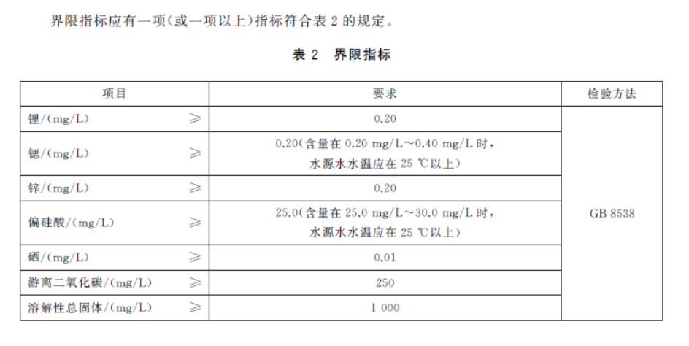
66、 | GB 2719-2018 | 食醋 | 有 | 4.1 预包装食醋的标签应标示总酸含量,产品的包装标识上应醒目标出“食醋”或“甜醋”字样。 | 执行标准为“GB 2719-2018”的产品，散装或预包装食醋容器或包装上应有总酸含量，包装要有醒目的“食醋”或“甜醋”字样。
 |  |  |  | 4.2 散装食醋应在容器或包装外侧标示4.1中的内容。

67、 | GB 8537-2018 | 饮用天然矿泉水 | 有 | 4.2 预包装产品标签除应符合GB7718的规定外,还应符合下列要求: a) 标示天然矿泉水水源点; b) 标示产品达标的界限指标、溶解性总固体以及主要阳离子(K+ 、Na+ 、Ca2+ 、Mg2+ )的含量范围; c) 当氟含量大于1.0mg/L时,应标注“含氟”字样。 | 执行标准为“GB 8537-2018”的产品与GB 7718 的规定对应上。包装上有水源地点。 见右侧表2界限指标，包装中要标示出这个表格里覆盖的除溶解性总固体以外至少一项的含量及钾K+ 、钠Na+ 、钙Ca2+ 、镁Mg2+ 的含量。

68、 | GB 25595-2018 | 乳糖 | 无

69、 | GB 31644-2018 | 复合调味料 | 无

70、 | GB 31645-2018 | 胶原蛋白肽 | 无

71、 | SB/T 10412-2007 | 速冻面米食品 | 有 | 8.1 标签 应符合GB7718规定，同时还应标明速冻、生制或熟制和产品类别 | 执行标准为“SB/T 10412-2007”的产品与GB 7718 的规定对应上，包装上要有“速冻面米食品”字样，并且有“速冻”或“生制”或“熟制”字样。 包装上要有产品名称、生产单位名称和地址、规格、数量以及运输盒贮存注意事项。
 |  |  |  | 8.2 标志 应符合GB/T 6388规定，应标明产品名称、生产单位名称和地址、规格、数量以及运输盒贮存注意事项等。

72、 | GB/T 23586-2009 | 酱卤肉制品 | 有 | 产品标签应符合GB 7718 的规定。 | 执行标准为“GB/T 23586-2009”的产品与GB 7718 的规定对应上。

73 | GB 10765-2021 | 食品安全国家标准 婴儿配方食品 | 有 | 1、产品标签应符合GB 13432的规定和(或）有关规定，必需成分含量标识应增加’ 100千焦(100kJ)’含量的标示。 2、标签中应注明产品的类别、属性（如乳基或豆基产品以及产品状态）和适用年龄。 3、婴儿配方食品应标明:“对于0~6月龄的婴儿最理想的食品是母乳，在母乳不足或无母乳时可食用本产品。” 4、标签上不能有婴儿和妇女的形象，不能使用“人乳化”“母乳化”或近似术语表述。 | 1. 营养成分表各含量要有 100 千焦或 100kj 关键字。 2.应有乳基、豆基、粉状、水乳、月、岁等关键字。 3.应有“对于0~6月龄的婴儿最理想的食品是母乳，在母乳不足或无母乳时可食用本产品。”本句表述。 4.不能出现“人乳化”“母乳化”关键字。
74 | GB 10766-2021 | 食品安全国家标准 较大婴儿配方食品 | 有 | 1、产品标签应符合GB 13432的规定和(或）有关规定，必需成分含量标识应增加’ 100千焦(100kJ)’含量的标示。 2、标签中应注明产品的类别、属性（如乳基或豆基产品以及产品状态）和适用年龄。 3、婴儿配方食品应标明:“对于0~6月龄的婴儿最理想的食品是母乳，在母乳不足或无母乳时可食用本产品。” 4、标签上不能有婴儿和妇女的形象，不能使用“人乳化”“母乳化”或近似术语表述。 | 1. 营养成分表各含量要有 100 千焦或 100kj 关键字。 2.应有乳基、豆基、粉状、水乳、适用年龄、适合年龄、适合...月、适合...岁等关键字。 3.应有“对于0~6月龄的婴儿最理想的食品是母乳，在母乳不足或无母乳时可食用本产品。”本句表述。 4.不能出现“人乳化”“母乳化”关键字。
75 | GB 10767-2021 | 食品安全国家标准 幼儿配方食品 | 有 | 1、产品标签应符合GB 13432的规定和(或）有关规定，必需成分含量标识应增加’ 100千焦(100kJ)’含量的标示。 2、标签中应注明产品的类别、属性（如产品状态）和适用年龄。 | 1. 营养成分表各含量要有 100 千焦或 100kj 关键字。 2.应有适用年龄、适合年龄、适合...月、适合...岁等关键字。
76 | GB 10769-2010 | 食品安全国家标准 婴幼儿谷类辅助食品 |  | 1 产品标签应符合GB 13432 的规定，营养成分表的标识应增加“100 千焦(100kJ)”含量的标示。 2 标签中应按4.1～4.4 的规定标明产品的类别名称，如“婴幼儿高蛋白谷物辅助食品”等。 3 对4.1 婴幼儿谷物辅助食品应在标签中标明 “需用牛奶或其他含蛋白质的适宜液体冲调”或类似 文字。 | 1. 营养成分表各含量要有 100 千焦或 100kj 关键字。 2.应有关键字：婴幼儿谷物辅助食品、婴幼儿高蛋白谷物辅助食品、婴幼儿生制类谷物辅助食品、婴幼儿饼干，其他婴幼儿谷物辅助食品 上述关键字之一。 3.标签中应有：“需用牛奶或其他含蛋白质的适宜液体冲调”的表述。
77 | GB 22570-2014 | 食品安全国家标准 辅食补充品 |  | 1产品标签应符合GB13432的规定，并标注“辅食营养补充品”和/或相应类别“辅食营养素补充食品”、“辅食营养素补充片”、“辅食营养素撒剂”。 2标签上应按月龄标明适宜人群，并标注“本品添加多种微量营养素，与其他同类产品同时食用时应注意用量”。供6月～36月龄婴幼儿食用的产品，还应标明“本品不能代替母乳及婴幼儿辅助食品”。 | 1.应有“辅食营养补充品“、“辅食营养素补充食品”、“辅食营养素补充片”、“辅食营养素撒剂”上述关键字之一。 2标签上应按月龄标明适宜人群，并标注“本品添加多种微量营养素，与其他同类产品同时食用时应注意用量”。供6月～36月龄婴幼儿食用的产品，还应标明“本品不能代替母乳及婴幼儿辅助食品”。
78 | GB 24154-2015 | 食品安全国家标准 运动营养食品通则（含第1号修改单） |  | 1.产品标签应符合GB13432的规定。 2 标签中应在主要展示面标示“运动营养食品”及产品所属分类。 3 如有不适宜人群,应在标签中标识。 4 对于添加了肌酸的产品应在标签中标示“孕妇、哺乳期妇女、儿童及婴幼儿不适宜食用”。 | 1.应有补充能量类、控制能量类、补充蛋白质类上述关键字之一。应有运动营养食品关键字。 2.如有“肌酸”关键字，应有“孕妇、哺乳期妇女、儿童及婴幼儿不适宜食用”的表述。
79 | GB 31601-2015 | 食品安全国家标准 孕妇及乳母营养补充食品 |  | 1.产品标签应符合GB13432的规定。产品名称应根据适宜人群标注“孕妇营养补充食品”或“乳母营养补充食品”。 2.标签上还应标注“本品不能代替正常膳食”、“本品添加多种微量营养素，与其他同类产品同时食用时应注意用量。” | 1.应有“孕妇营养补充食品”或“乳母营养补充食品”关键字之一。 2.“本品不能代替正常膳食”、“本品添加多种微量营养素，与其他同类产品同时食用时应注意用量。”上述表述。

